料金比較シミュレーションシート（入力用）
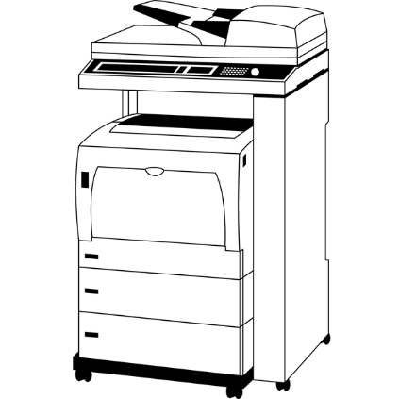
概算料金比較シミュレーションシート
の箇所を分かる範囲内でご入力ください。入力されると緑色から白色に変わります。
箇所は、自動計算されます。
●３カ月間の印刷枚数（カウント数）を入力してください。
印刷月 色 |  | 月 |  | 月 |  | 月 | 合計枚数 |  | 平均枚数/月
モノクロ |  | 枚 |  | 枚 |  | 枚 | 0 | 枚 | 0 | 枚
カラー |  | 枚 |  | 枚 |  | 枚 | 0 | 枚 | 0 | 枚

●現在のご利用単価を入力してください。
単価 |  |  | １ヵ月間の料金 |  |  |  | ３ヵ月間の料金 |  |  |  | 12ヵ月間の料金
モノクロ |  | 円 | 0 | 枚 | 0 | 円 | 0 | 枚 | 0 | 円 | 0 | 枚 | 0 | 円
カラー |  | 円 | 0 | 枚 | 0 | 円 | 0 | 枚 | 0 | 円 | 0 | 枚 | 0 | 円

●弊社からのご提案価格
単価 |  |  | １ヵ月間の料金 |  |  |  | ３ヵ月間の料金 |  |  |  | 12ヵ月間の料金
モノクロ | 0.6 | 円 | 0 | 枚 | 0 | 円 | 0 | 枚 | 0 | 円 | 0 | 枚 | 0 | 円
カラー | 6 | 円 | 0 | 枚 | 0 | 円 | 0 | 枚 | 0 | 円 | 0 | 枚 | 0 | 円
※御提案単価は、弊社の平均的な価格を記載しています。詳細内容の確認により価格が変更になる場合がございます。
●現在ご利用中の価格とご提案料金の差額です
料金比較 |  |  | １ヵ月間の差額料金 |  |  |  | ３ヵ月間の差額料金 |  |  |  | 12ヵ月間の差額料金
モノクロ |  |  | ¥0 |  |  | 円 | ¥0 |  |  | 円 | ¥0 |  |  | 円
カラー |  |  | ¥0 |  |  | 円 | ¥0 |  |  | 円 | ¥0 |  |  | 円
合計 |  |  | ¥0 |  |  | 円 | ¥0 |  |  | 円 | ¥0 |  |  | 円

●現在ご使用中の機種とリース料金・購入価格・レンタル料金） （□をクリックすると「レ」マークが付きます）
メーカー |  |  | 富士フイルム |  |  |  | シ ャ ー プ |  |  |  | キ ャ ノ ン
 |  |  | リ コ ー |  |  |  | コニカミノルタ |  |  |  | 京 セ ラ
 |  |  | そ の 他 |  |  | （ |  |  |  |  |  |  |  | ）
機種名（型番）
使用開始 年月日 |  | 年 |  | リース料金 |  |  |  |  | 円／月 | リース契約年数 |  |  |  | 年
 |  | 月 |  | 購入金額 |  |  |  |  | 円

●設置希望住所
ご 住 所 |  | 〒

※機種と機種代金は、現在のご利用内容、設置場所（メーカ別メンテナンス即日対応可能エリア）等から、最適な機種を御提案いたします。
●御連絡先
貴 社 名
ご 住 所 |  | 〒
お電話番号 |  |  |  |  |  |  | ＦＡＸ番号
ご担当者名 |  |  |  |  |  |  | e-mail

※このシミュレーションシートに記載の金額は概算価格です。正式な料金シミュレーションをご希望の方は、 ①本体のリース(購入)契約者 ②印刷明細書(３ヵ月分)を、下記FAXまたはe-mailにてお送りください。
バリューコネククト 〒561-0881 大阪府豊中市中桜塚1-9-3 TEL.06-7504-6613
FAX.06-4560-5113 ／ kiyo @ valueconnect.net

